Hoja3
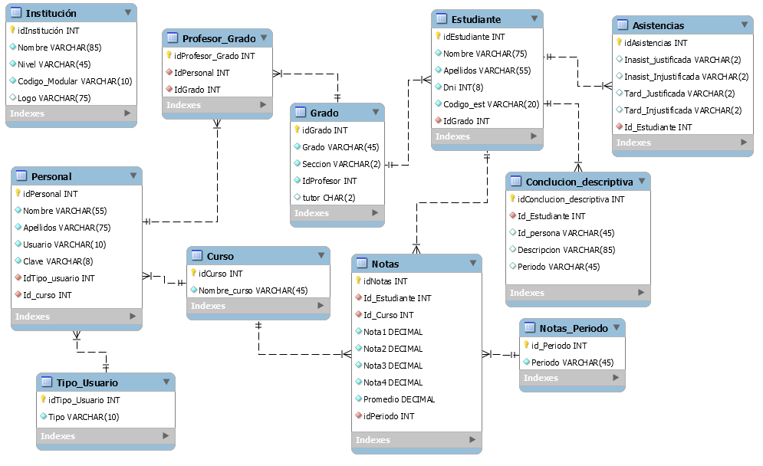

registro de profesores , cursos, estudiantes, asistencias, notas, grados, periodos, conclusión descriptiva.
2. un alumno debe de pertenecer a un grado y sección, cada sección debe de tener un tutor(profesor responsable del grado), un profesor dicta clases en varios grados, un curso es dictado por varios profesores en diferentes grados,(por ejemplo el curso de ingles cuenta con dos profesores los cuales dictan uno en 1ro A y el otro en 1ro B). Se toman 4 notas por periodo el cual se saca un promedio, en total hay 4 periodos de los cuales sale un promedio a fin de año que es la nota final. en la tabla conclusión descriptiva se coloca una recomendación al estudiante sobre su evolución académica en cada periodo.

Hoja4
